Összesített
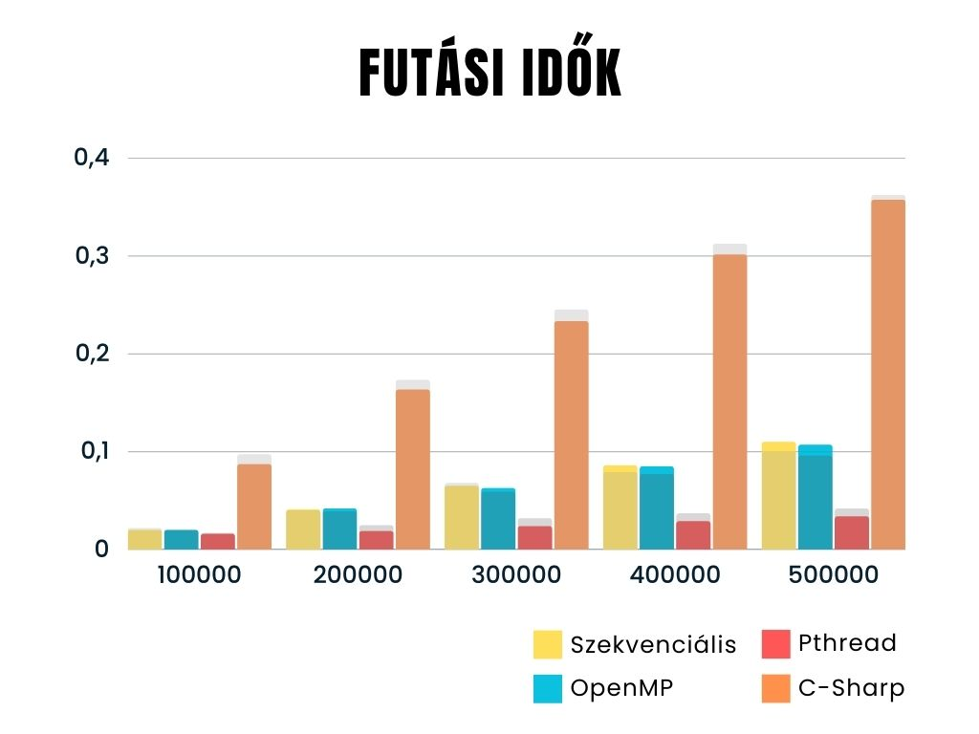
Azonos tömb mérete | Szekvenciális | OMP | Pthread | Parallel (C#)
100000 | 0.02 | 0.02 | 0.016 | 0.087
200000 | 0.041 | 0.042 | 0.019 | 0.163
300000 | 0.065 | 0.063 | 0.024 | 0.233
400000 | 0.086 | 0.085 | 0.029 | 0.301
500000 | 0.11 | 0.107 | 0.034 | 0.357

Változó tömb mérete | Szekvenciális | OMP | Pthread | Parallel (C#)
100000 | 0.022 | 0.02 | 0.017 | 0.097
200000 | 0.04 | 0.039 | 0.025 | 0.173
300000 | 0.068 | 0.059 | 0.032 | 0.245
400000 | 0.079 | 0.077 | 0.037 | 0.312
500000 | 0.1 | 0.096 | 0.042 | 0.362

Tömbméret | Maximális hívási mélység | Szekvenciális | OMP | Pthread | Parallel (C#)
500000 | 13 | 0.031 | 0.031 | - | 0.057
500000 | 16 | 0.047 | 0.047 | - | 0.106
500000 | 22 | 0.062 | 0.047 | 0.016 | 0.375
500000 | 30 | 0.063 | 0.062 | 0.023 | 0.396
500000 | 38 | 0.07 | 0.062 | 0.031 | 0.409

Szekvenciális
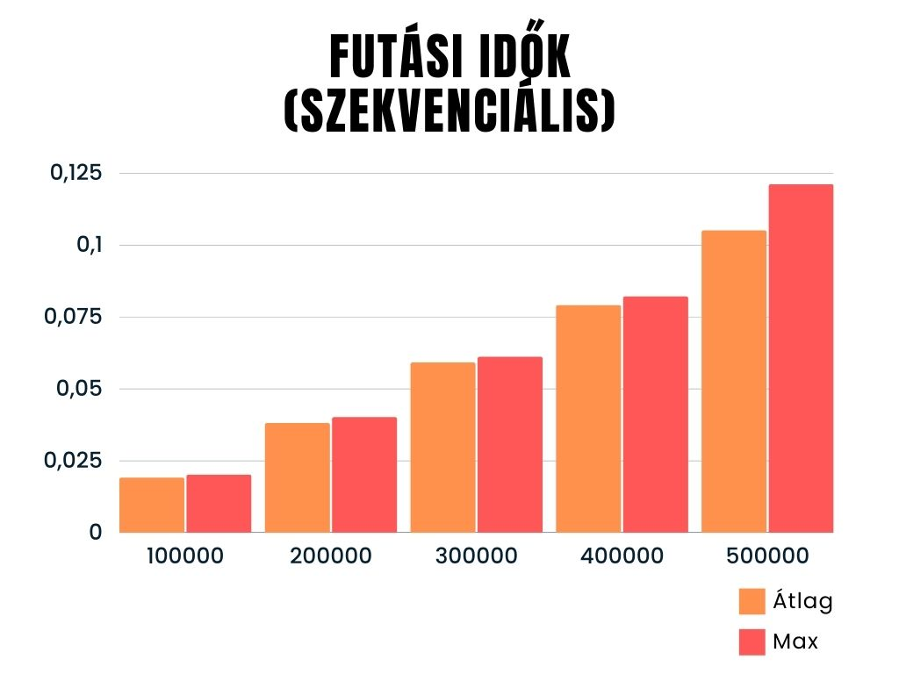
Futás | 100000 | 200000 | 300000 | 400000 | 500000
1. | 0.018 | 0.038 | 0.059 | 0.077 | 0.100
2. | 0.019 | 0.040 | 0.061 | 0.078 | 0.097
3. | 0.020 | 0.038 | 0.058 | 0.082 | 0.097
4. | 0.020 | 0.037 | 0.057 | 0.078 | 0.100
5. | 0.019 | 0.038 | 0.059 | 0.082 | 0.103
6. | 0.019 | 0.038 | 0.060 | 0.082 | 0.095
7. | 0.017 | 0.038 | 0.059 | 0.077 | 0.121
8. | 0.017 | 0.037 | 0.059 | 0.080 | 0.116
9. | 0.019 | 0.038 | 0.057 | 0.076 | 0.098
10. | 0.018 | 0.037 | 0.060 | 0.077 | 0.119
Átlag | 0.019 | 0.038 | 0.059 | 0.079 | 0.105
Max | 0.020 | 0.040 | 0.061 | 0.082 | 0.121

OMP
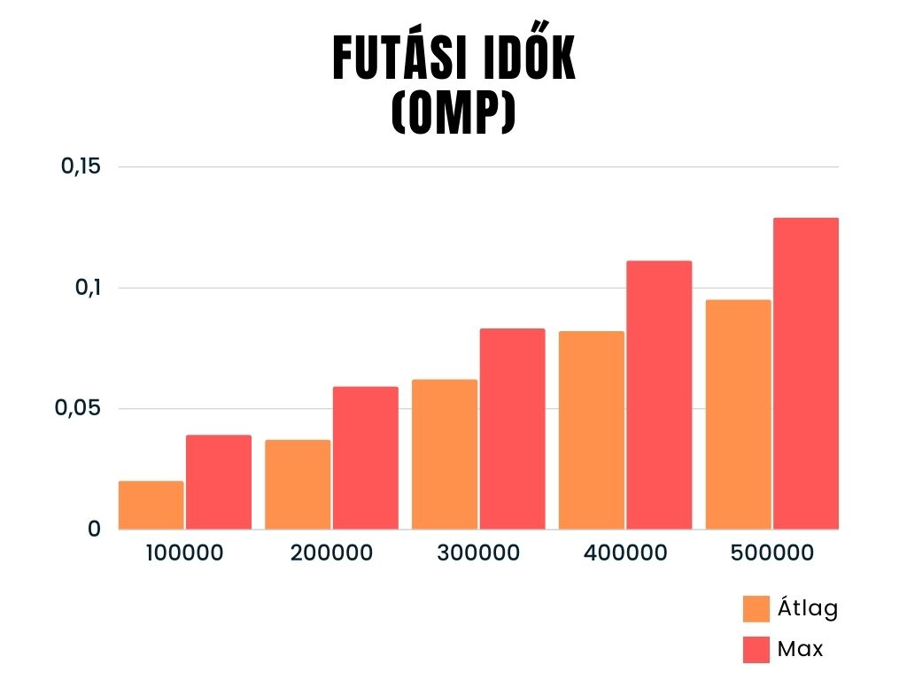
Futás | 100000 | 200000 | 300000 | 400000 | 500000
1. | 0.016 | 0.033 | 0.083 | 0.074 | 0.093
2. | 0.018 | 0.034 | 0.053 | 0.072 | 0.09
3. | 0.015 | 0.041 | 0.054 | 0.074 | 0.091
4. | 0.017 | 0.035 | 0.054 | 0.082 | 0.092
5. | 0.039 | 0.034 | 0.055 | 0.072 | 0.09
6. | 0.017 | 0.034 | 0.077 | 0.085 | 0.091
7. | 0.016 | 0.033 | 0.062 | 0.072 | 0.091
8. | 0.016 | 0.035 | 0.054 | 0.071 | 0.129
9. | 0.027 | 0.034 | 0.052 | 0.109 | 0.096
10. | 0.016 | 0.059 | 0.077 | 0.111 | 0.091
Átlag | 0.020 | 0.037 | 0.062 | 0.082 | 0.095
Max | 0.039 | 0.059 | 0.083 | 0.111 | 0.129

Pthread
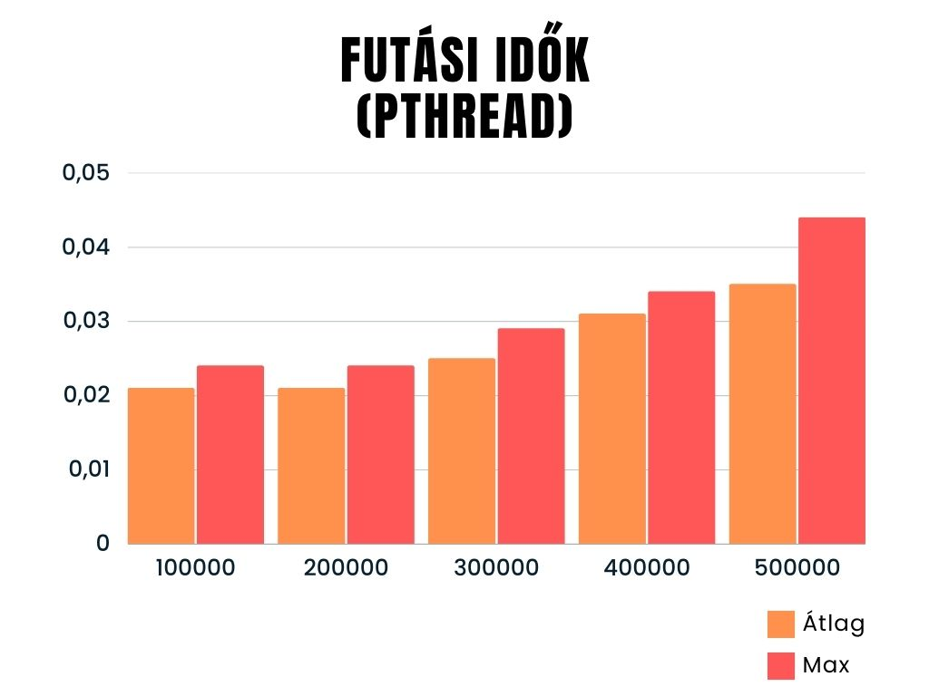
Futás | 100000 | 200000 | 300000 | 400000 | 500000
1. | 0.020 | 0.023 | 0.023 | 0.031 | 0.044
2. | 0.024 | 0.021 | 0.029 | 0.031 | 0.032
3. | 0.021 | 0.020 | 0.025 | 0.032 | 0.032
4. | 0.023 | 0.024 | 0.024 | 0.033 | 0.033
5. | 0.020 | 0.024 | 0.027 | 0.031 | 0.035
6. | 0.018 | 0.020 | 0.026 | 0.034 | 0.036
7. | 0.018 | 0.020 | 0.024 | 0.030 | 0.036
8. | 0.021 | 0.021 | 0.026 | 0.031 | 0.036
9. | 0.019 | 0.019 | 0.027 | 0.028 | 0.031
10. | 0.023 | 0.019 | 0.022 | 0.031 | 0.031
Átlag | 0.021 | 0.021 | 0.025 | 0.031 | 0.035
Max | 0.024 | 0.024 | 0.029 | 0.034 | 0.044

C#
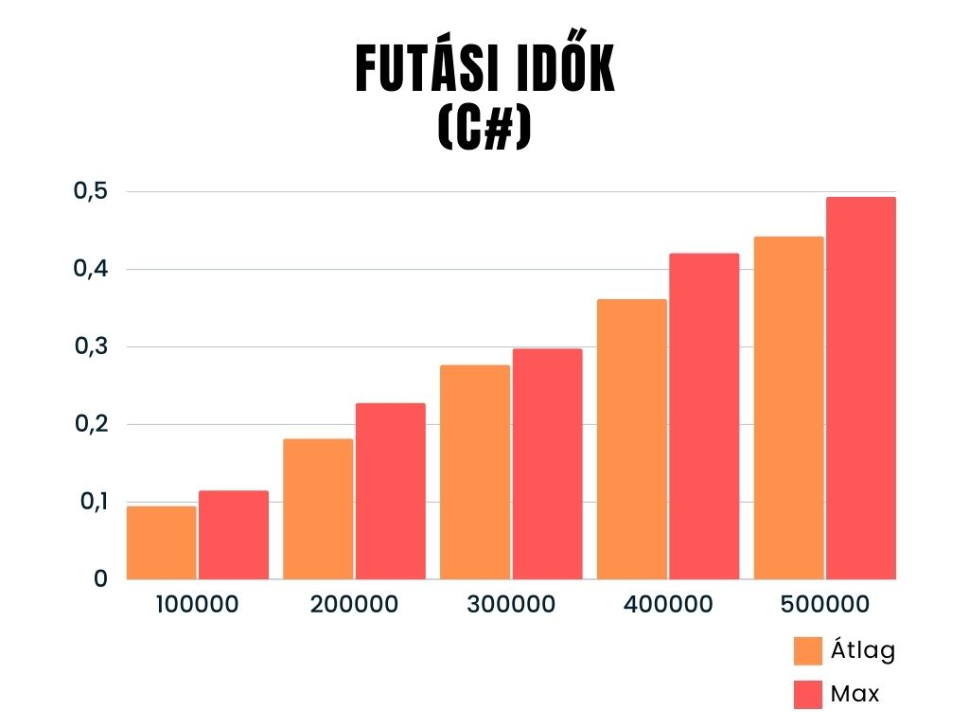
Futás | 100000 | 200000 | 300000 | 400000 | 500000
1. | 0.095 | 0.163 | 0.276 | 0.378 | 0.417
2. | 0.090 | 0.164 | 0.290 | 0.332 | 0.493
3. | 0.088 | 0.181 | 0.273 | 0.359 | 0.462
4. | 0.114 | 0.164 | 0.267 | 0.360 | 0.448
5. | 0.089 | 0.167 | 0.276 | 0.344 | 0.405
6. | 0.095 | 0.193 | 0.297 | 0.337 | 0.457
7. | 0.089 | 0.175 | 0.269 | 0.384 | 0.474
8. | 0.096 | 0.181 | 0.282 | 0.328 | 0.400
9. | 0.104 | 0.191 | 0.260 | 0.372 | 0.422
10. | 0.083 | 0.227 | 0.274 | 0.420 | 0.446
Átlag | 0.094 | 0.181 | 0.276 | 0.361 | 0.442
Max | 0.114 | 0.227 | 0.297 | 0.420 | 0.493

